关系图
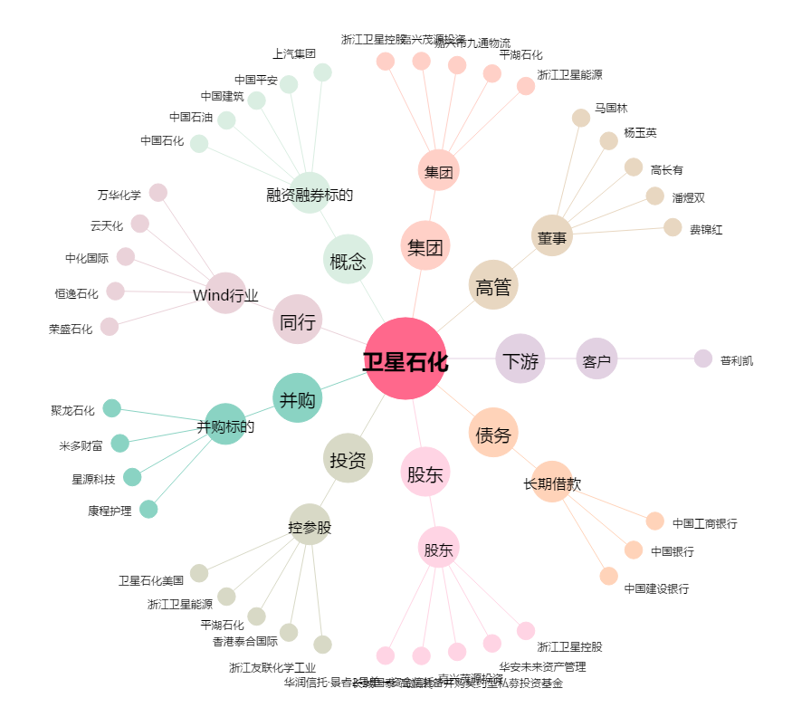
卫星石化[002648.SZ] - 关系概览图

